Feuil1
 | Nom commun | Genre | espèce | variété | Famille | Type végétaux | Caractéristiques

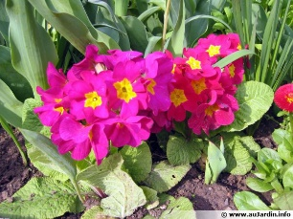 | Primevère des Jardins | Primula | acaulis |  | Primulacees | Bisanuelle | nombreux coloris
 | Primevère des Jardins | Primula | eliator |  | Primulacees | Bisanuelle
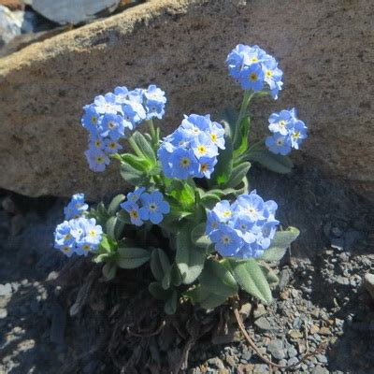 | Myosotis | Myosotis | des alpes | 'alpina' | Boraginacees | Bisanuelle | fleur bleue, blanche ou rose
 | Viola des Jardins, Pensées à petites fleurs | Viola | X Wittrokiana | 'sorbet' | Violacees | Bisanuelle
 | Pensée des Jardins | Viola | X Wittrokiana | 'matrix' | Violacees | Bisanuelle
 | Pavot de Californie | Papaver | californicus | 'Bulle de champagne' | Papaveracees | Bisanuelle
 | Giroflée de bouture | Erysinum | matthiola |  | Brassicacees | Bisanuelle
 | Paquerette | Bellis | perinnis |  | Asteracees | Bisanuelle
 | Giroflée Ravanelle | Bellis | cherii |  | Brassicacees | Bisanuelle
 | Monnaie du Pape | Lunaire | bienis |  | Brassicacees | Bisanuelle

 | Jonc torsadé | Juncus | twist | 'arowd' | Juncucacees | Vivace Graminée | semi-aquatique
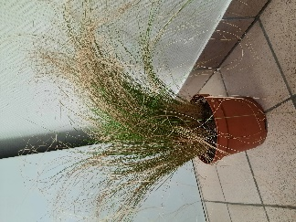 | Stipe cheveux d'ange | Stipa | tenuifolia |  | Poacees | Vivace Graminée
 | Laïche de Buchanan | Carex | buchanarii | 'red rooster' | Cyperacees | Vivace Graminée
 | Imperata cylindrique | Imperata | cylindrica | 'red baron' | Poacees | Vivace Graminée
 | Miscanthus, Herbe à éléphant | Miscanthus | sinensis | 'zebrinus' | Poacees | Vivace Graminée
 | Carex Prairie Fire | Carex | testata | 'prairie fire' | Poacees | Vivace Graminée
 | Fétuque bleue | Fetusca | glauca |  | Poacees | Vivace Graminée
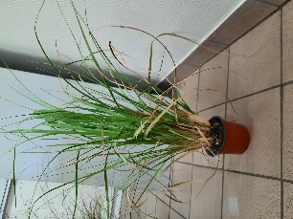 | Herbe de la Pampa | Cortadenia | sellona |  | Poacees | Vivace Graminée
 | Carex Everest | Carex | testata | 'everest' | Poacees | Vivace Graminée
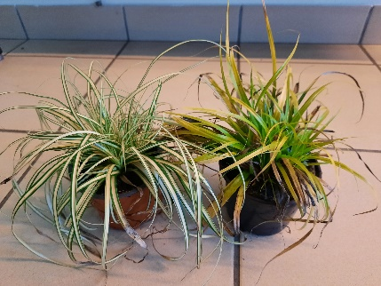 | Carex Everillo | Carex | testata | 'everillo' | Poacees | Vivace Graminée
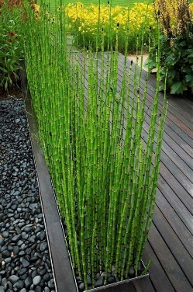 | Prêle du Japon | Equisetum | japonicum |  | Equicetacees | Vivace Graminée | aquatique

 | Millepertuis | Hypericum | palatum |  | Hypericacees | Vivace à feuillage persistant | fleur jaune
 | Vergerette de karvinski | Erigeron | karvinskianus |  | Asteracees | Vivace à feuillage persistant
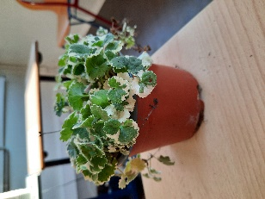 | Lierre terrestre | Glechoma | hederacea | 'variegata' | Hederacees | Vivace à feuillage persistant | Fleur bleu clair
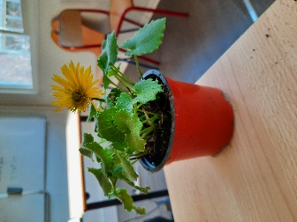 | Doronique du Caucase | Doronicum | orientalis |  | Asteracees | Vivace à feuillage persistant | Fleur jaune
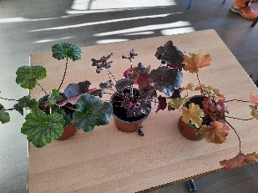 | Heuchère | Heuchera | sanguinea |  | Saxifragacees | Vivace à feuillage persistant | Multitude couleurs feuille

